請求書2
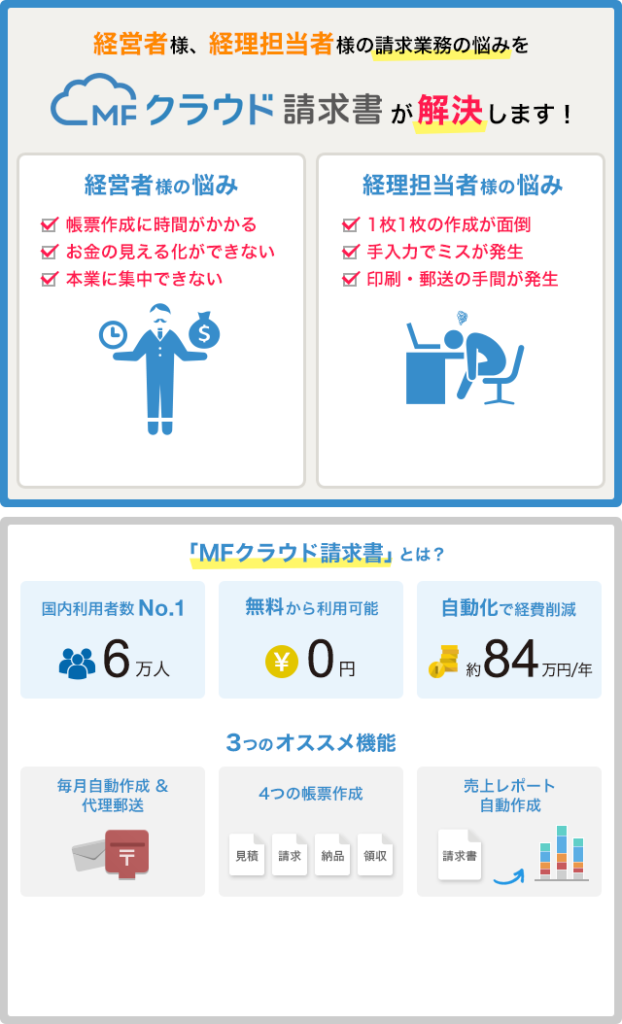
御 請 求 書

 |  |  |  | 請求日 | 2016-10-23

株式会社若林工業 |  | 御中
 | 〒108−0073 |  |  | 上野智史
 | 東京都港区三田2−8−17 |  |  | 〒300−2358
 | 代表取締役 若林様 |  |  | 茨城県つくばみらい平市陽光台4−8−3

 |  |  |  | [振込先]セブん銀行パンジー支店
 |  |  |  | (普通)0434386

下記をご請求申し上げます。
御請求金額 |  | ¥75,000

内容 |  |  | 単価 | 数量 | 金額
ホームページ作成(半金) |  |  | ¥75,000 | 1 | ¥75,000

 |  |  | 小計 |  | ¥75,000
 |  |  | 合計 |  | ¥75,000

備考 | お振込手数料は御社ご負担にてお願い致します。

 | 制作が完了しましたら、残りの半金をお振込下さい。

